Лист3
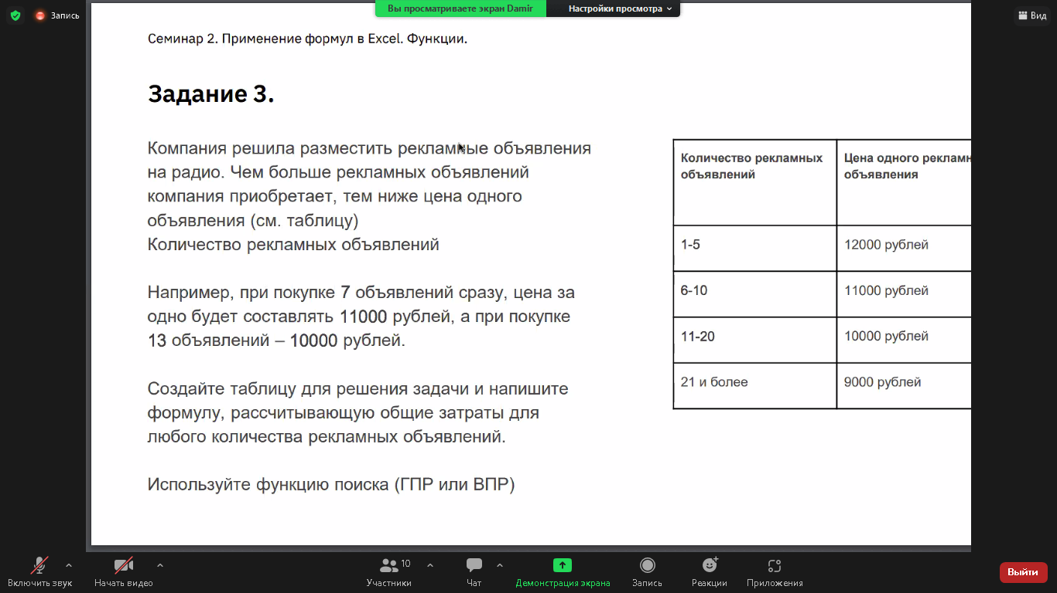
кол-во объяв | цена за штуку | 1
1 | 11999.96 | 11999.96 | 11999.96
2 | 11833.3 | 11833.3
3 | 11666.64 | 11666.64
4 | 11499.98 | 11499.98
5 | 11333.32 | 11333.32
6 | 11166.66 | 11166.66
7 | 11000 | 11000
8 | 10833.34 | 10833.34
9 | 10666.68 | 10666.68
10 | 10500.02 | 10500.02
11 | 10333.36 | 10333.36
12 | 10166.7 | 10166.7
13 | 10000.04 | 10000.04

Лист4
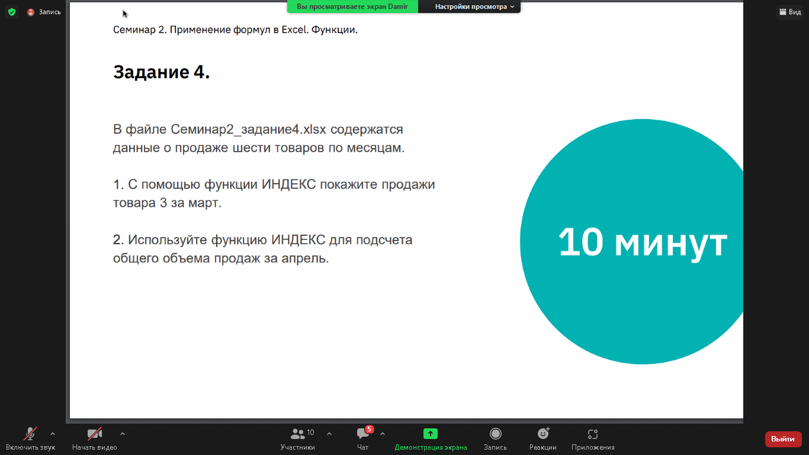
 |  | Январь | Февраль | Март | Апрель | Май | Июнь
 | Товар 1 | 243 | 766 | 397 | 14 | 232 | 878
 | Товар 2 | 889 | 452 | 826 | 530 | 742 | 104
 | Товар 3 | 895 | 949 | 214 | 616 | 167 | 286
 | Товар 4 | 813 | 909 | 753 | 388 | 361 | 748
 | Товар 5 | 864 | 382 | 57 | 402 | 431 | 489
 | Товар 6 | 779 | 389 | 895 | 328 | 280 | 905
 |  |  |  |  | 2278

1 | 214
2 | 14 | 2278
 | 530
 | 616
 | 388
 | 402
 | 328

Лист5
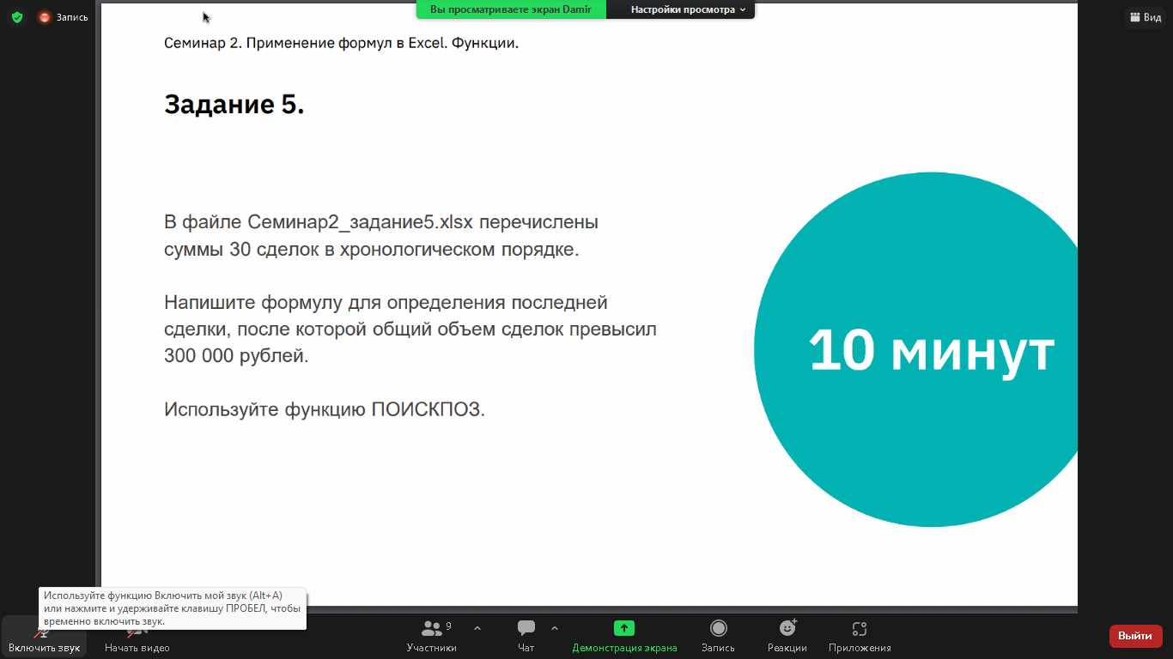
Сделка | Сумма | Накопленная сумма | Поиск | Искомая сделка
1 | 35,250.00 ₽ | 35,250.00 ₽ | 300000 | #NAME?
2 | 25,260.00 ₽ | 60,510.00 ₽
3 | 36,120.00 ₽ | 96,630.00 ₽
4 | 22,560.00 ₽ | 119,190.00 ₽
5 | 25,200.00 ₽ | 144,390.00 ₽
6 | 18,600.00 ₽ | 162,990.00 ₽
7 | 41,400.00 ₽ | 204,390.00 ₽
8 | 43,200.00 ₽ | 247,590.00 ₽
9 | 17,400.00 ₽ | 264,990.00 ₽
10 | 40,320.00 ₽ | 305,310.00 ₽
11 | 44,400.00 ₽ | 349,710.00 ₽
12 | 27,630.00 ₽ | 377,340.00 ₽
13 | 17,790.00 ₽ | 395,130.00 ₽
14 | 24,300.00 ₽ | 419,430.00 ₽
15 | 27,420.00 ₽ | 446,850.00 ₽
16 | 29,970.00 ₽ | 476,820.00 ₽
17 | 19,260.00 ₽ | 496,080.00 ₽
18 | 17,880.00 ₽ | 513,960.00 ₽
19 | 23,670.00 ₽ | 537,630.00 ₽
20 | 16,410.00 ₽ | 554,040.00 ₽
21 | 18,060.00 ₽ | 572,100.00 ₽
22 | 20,910.00 ₽ | 593,010.00 ₽
23 | 42,030.00 ₽ | 635,040.00 ₽
24 | 40,470.00 ₽ | 675,510.00 ₽
25 | 29,730.00 ₽ | 705,240.00 ₽
26 | 15,420.00 ₽ | 720,660.00 ₽
27 | 22,230.00 ₽ | 742,890.00 ₽
28 | 25,080.00 ₽ | 767,970.00 ₽
29 | 36,150.00 ₽ | 804,120.00 ₽
30 | 22,830.00 ₽ | 826,950.00 ₽

Лист7

Предложение | 4000
99000
100000
150000
200000

